НИВОМЕРНА ДОСТАВКА
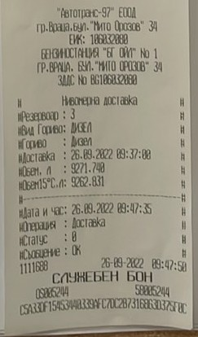

РАЗПЕЧАТКИ ПРЕДИ И СЛЕД
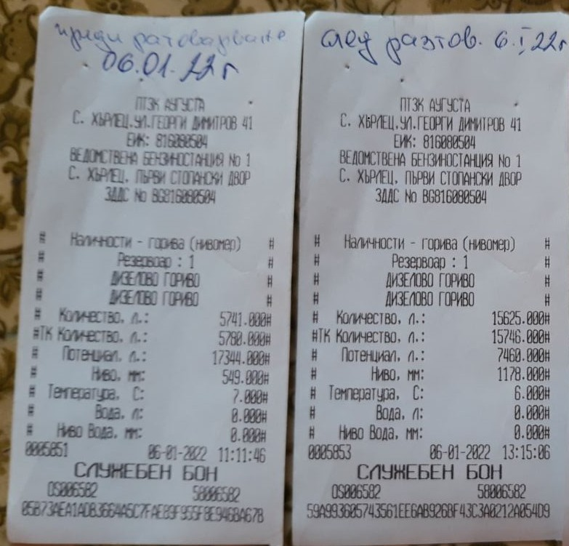

СПРАВКА В МОДУЛ "СКЛАД"
